Passenger Cars - Fuels
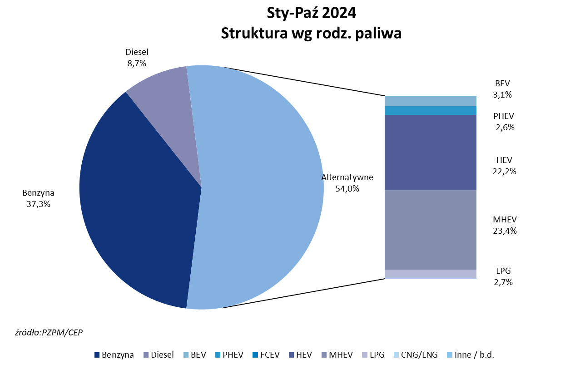
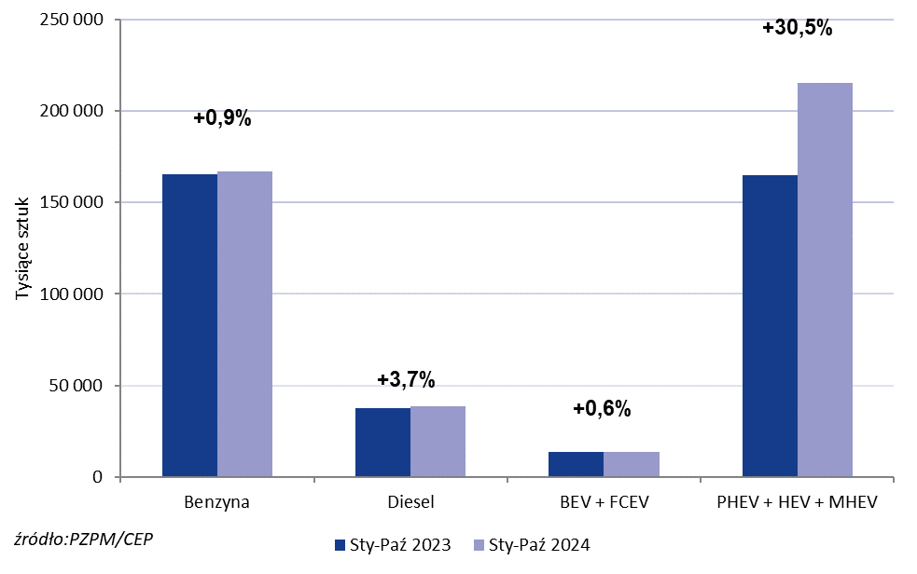
PZPM* |  |  |  |  |  |  | 2024-11-06
 |  |  |  |  |  |  | in tousand pcs
 | First Registrations of NEW Passenger Cars by Fuel Type

 | Fuel Type | Jan-Oct 2023 |  | Jan-Oct 2024 |  | Change % y/y | Share Change y/y
 |  | tous. pcs. | share % | tous. pcs. | share %
 | Petrol | 165,254 | 42.2% | 166,788 | 37.3% | +0.9% | -4,9 pp
 | Diesel | 37 387 | 9.6% | 38,764 | 8.7% | +3.7% | -0,9 pp
 | Alternative/other | 188 589 | 48.2% | 241,176 | 54.0% | +27.9% | +5,8 pp
 | w tym:
 | BEV | 13 487 | 3.4% | 13,643 | 3.1% | +1.2% | -0,4 pp
 | PHEV | 10 841 | 2.8% | 11,558 | 2.6% | +6.6% | -0,2 pp
 | FCEV | 79 | 0.0% | 7 | 0.0% | -91.1% | +0,0 pp
 | HEV | 75 338 | 19.3% | 99,338 | 22.2% | +31.9% | +3,0 pp
 | MHEV | 78 813 | 20.1% | 104,473 | 23.4% | +32.6% | +3,2 pp
 | LPG | 10 031 | 2.6% | 12,088 | 2.7% | +20.5% | +0,1 pp
 | CNG/LNG | 0 | 0.0% | 0 | 0.0% |  | +0,0 pp
 | Other / n.a. | 0 | 0.0% | 0 | 0.0% |  | +0,0 pp
 | Source: PZPM on the basis of CEP (Central Register of Vehicles)

